tanito adatok elemzese
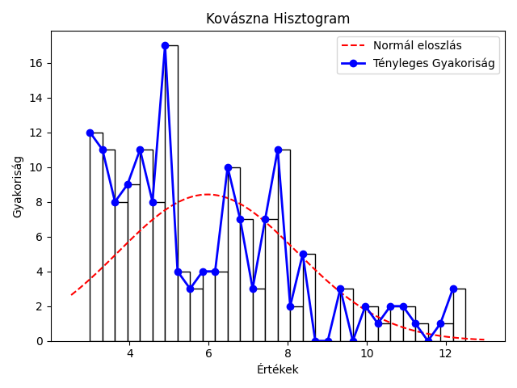
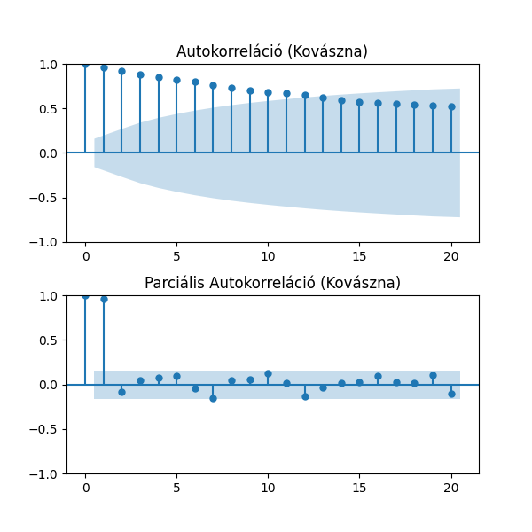
mutató/idosor | Kovászna | Hargita | Maros
Átlag | 5.98% | 5.43% | 4.69%
Szórás | 2.26% | 1.65% | 1.73%
Variancia | 5.13% | 2.71% | 3.01%
Medián | 5.20% | 5.20% | 4.70%
Minimum | 3.0% 2019 május | 3.2% 2021 november | 2.3% 2020 május
Maximum | 12.5% 2010 február | 11.4% 2010 február | 8.5% 2010 március
téli átlag | 6.29% | 5.94% | 4.91%
tavaszi átlag | 5.95% | 5.31% | 4.75%
nyári átlag | 5.89% | 5.13% | 4.51%
őszi átlag | 5.76% | 5.31% | 4.59%
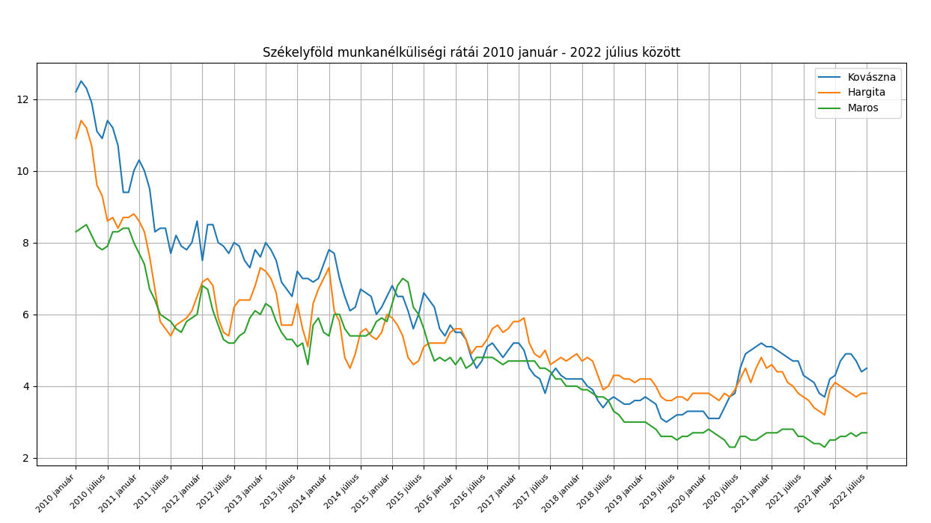
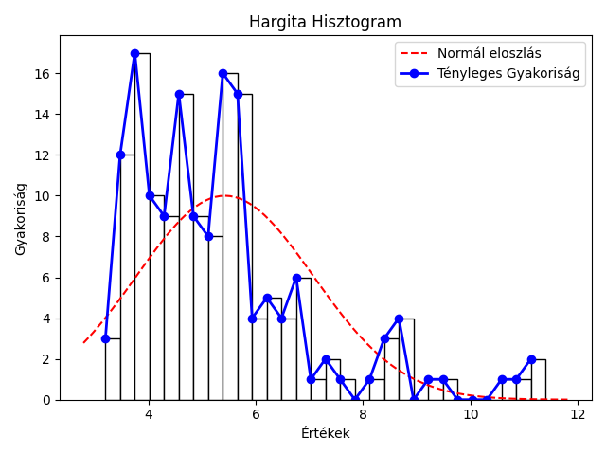

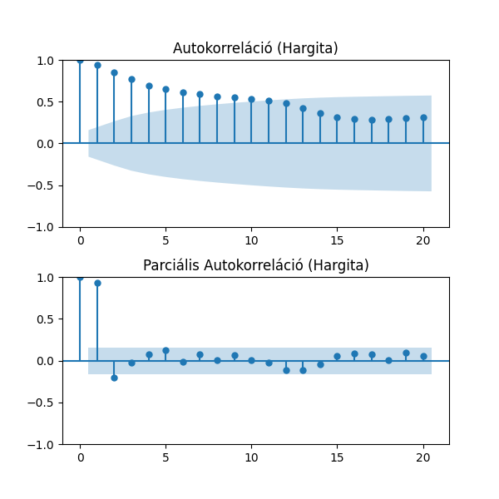

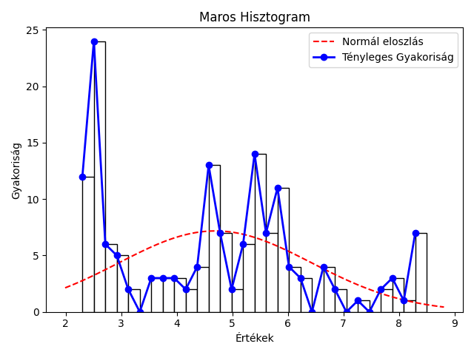


Kolmogorov-Smirnov Teszt a normális eloszlásra
Idősor | Statisztika | p-érték
Kovászna | 1 | 0
Hargita | 1 | 0
Maros | 0.99 | 0
nem normál eloszlás

összesítő
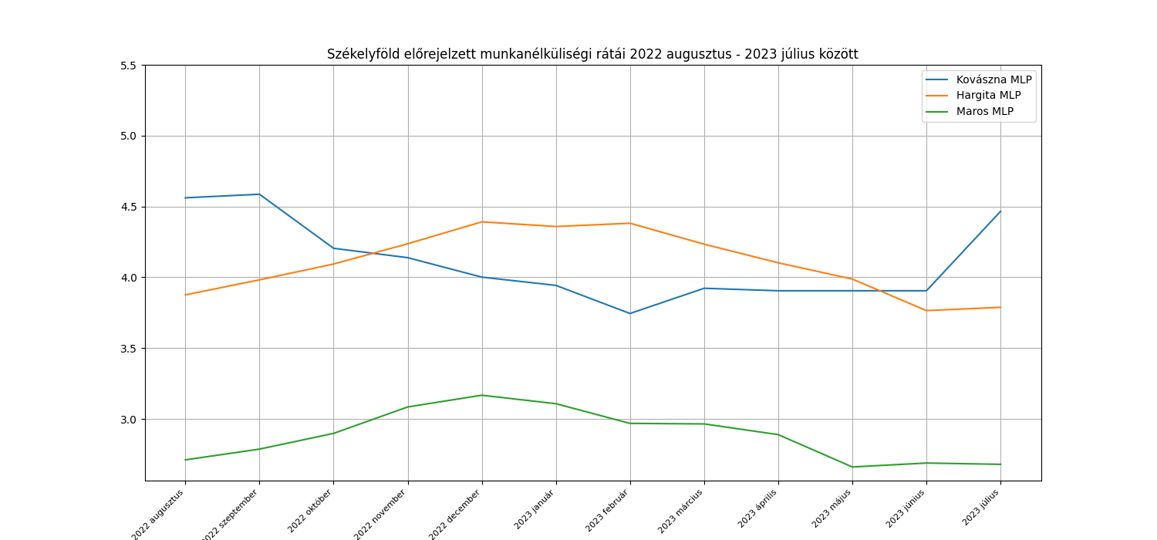
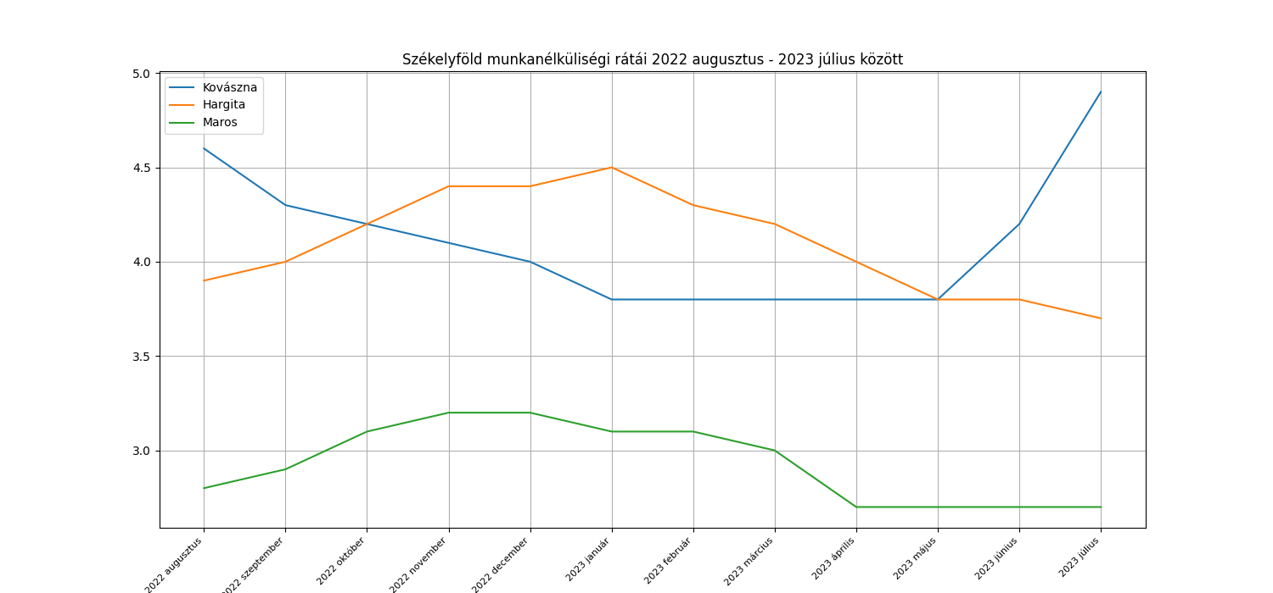
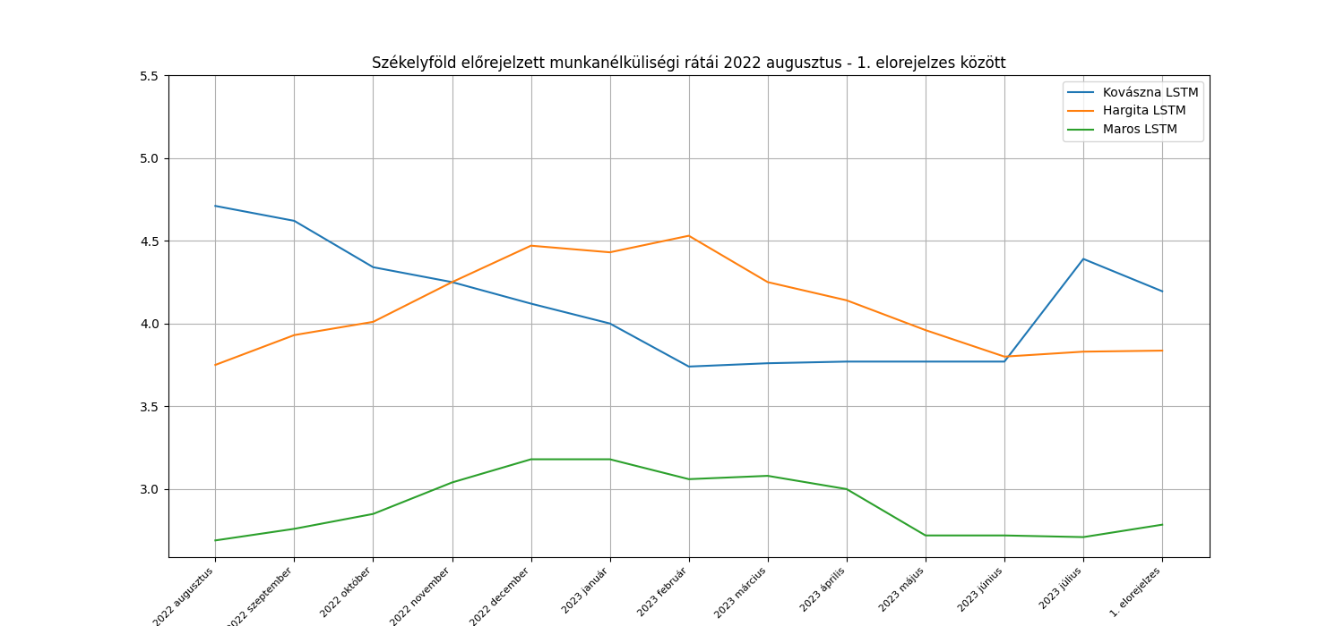
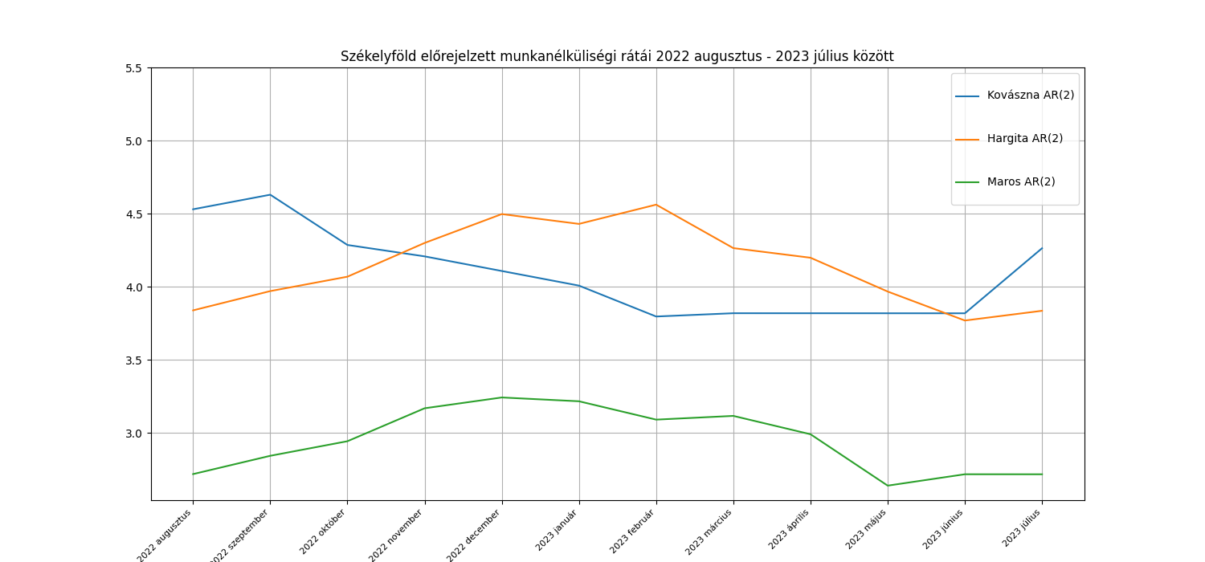
Model | AIC | R^2 | MSE | RRMSE | MAPE | 95%-os konfidencia intervallum
Kovászna AR(2) | 123.7 | 0.47525843303 | 6.16% | 6.07% | 3.96% | 1.69 - 13.13
Hargita AR(2) | 114.95 | 0.74341004064 | 1.71% | 3.16% | 2.68% | 3.26 - 8.67
Maros AR(2) | 3.54 | 0.67167091994 | 1.28% | 3.83% | 2.80% | 0.91 - 9.27

Model | R2 a Tanítóadatokra való illeszkedésre | R2 a jóslatok és a mért adatok között | MSE | RRMSE | MAPE
Kovászna MLP ((12, 12, 12,), 5 réteg) | 0.98 | 0.7 | 3.51% | 4.56% | 3.25% | lbfgs | 46% | normalizálás
Hargita MLP ((12, 12, 12,), 5 réteg) | 0.98 | 0.85 | 1.01% | 2.45% | 2.01% | lbfgs | 62% | normalizálás
Maros MLP ((12, 12, 12,), 5 réteg) | 1 | 0.72 | 1.10% | 3.64% | 2.85% | lbfgs | 77% | normalizálás

Model | R2 a jóslatok és a mért adatok között | MSE | RRMSE | MAPE |  |  | U = 64, E = 250 | normalizálás
Kovászna LSTM | 0.52950909173 | 5.53% | 5.72% | 4.16% |  |  |  | normalizálás
Hargita LSTM | 0.7333750627 | 1.78% | 3.25% | 2.87% |  |  |  | normalizálás
Maros LSTM | 0.51678559984 | 1.88% | 4.67% | 3.50%

ARIMA
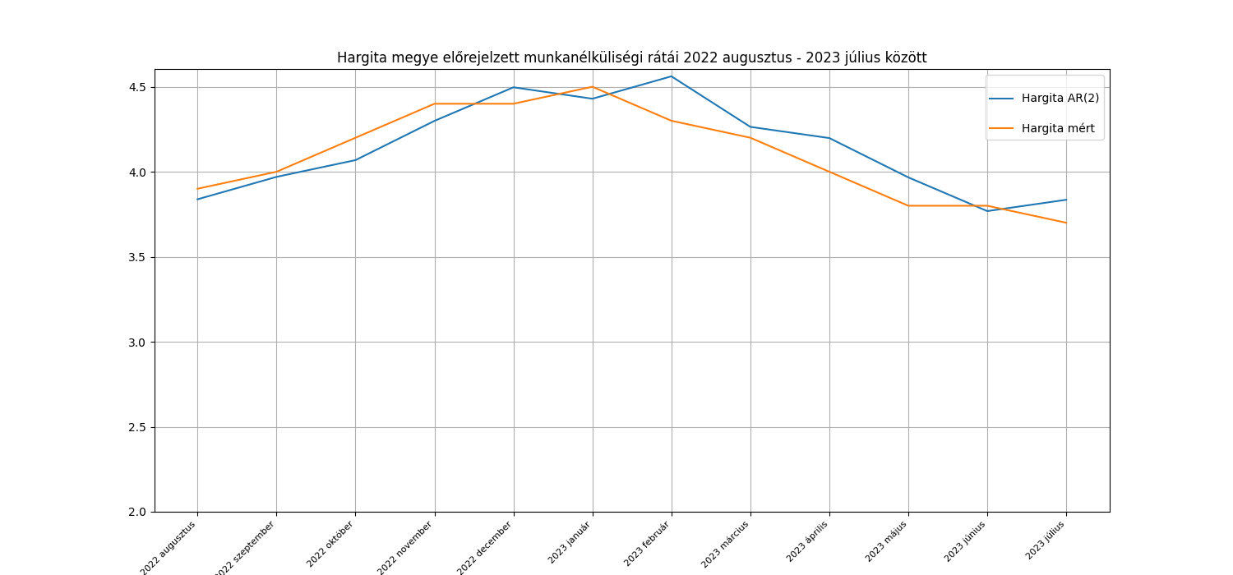
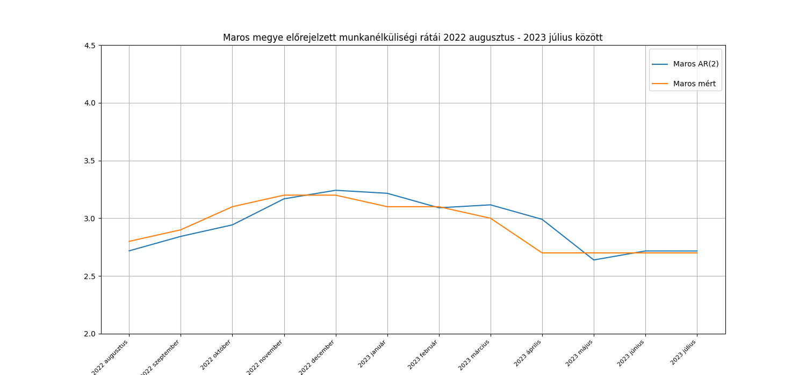
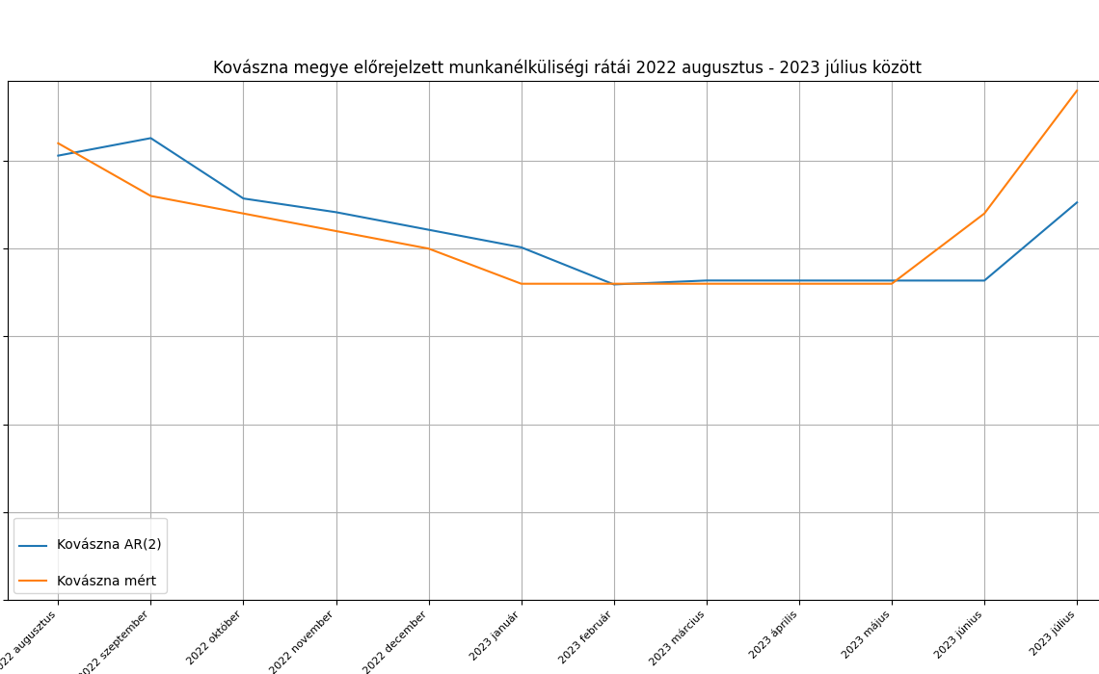
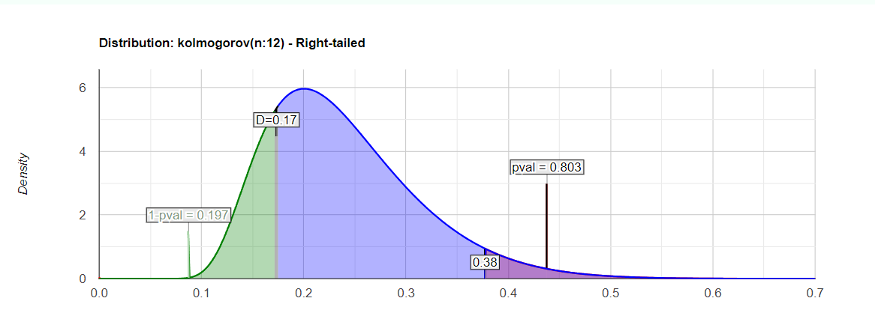
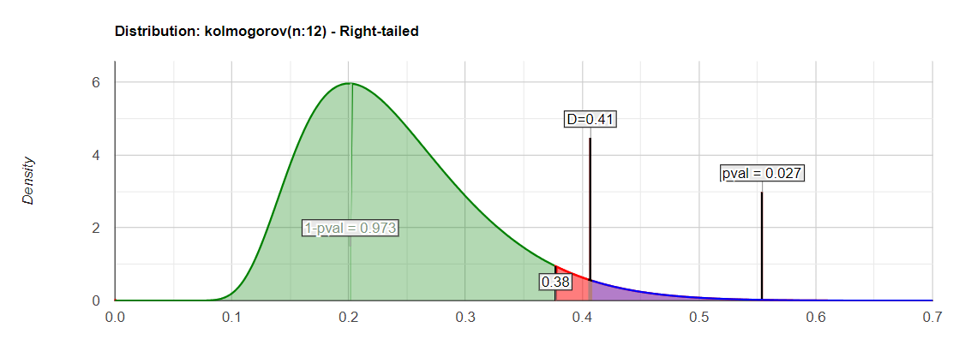
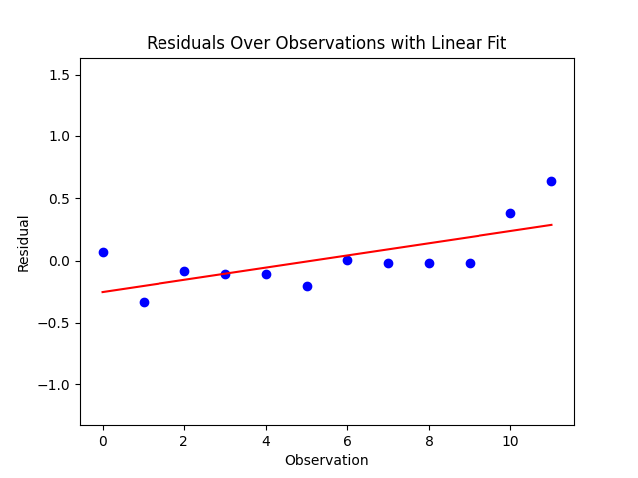
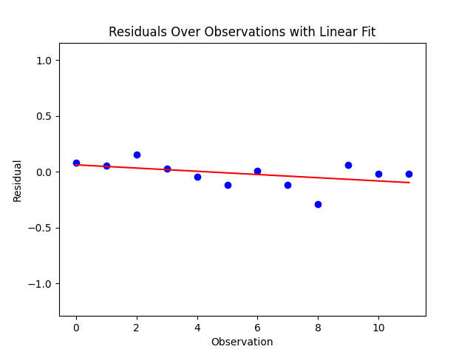
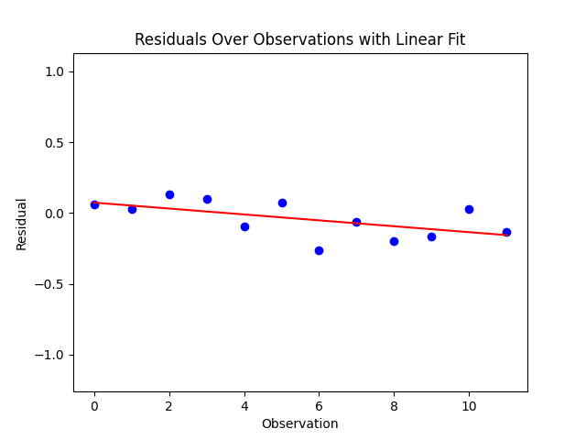
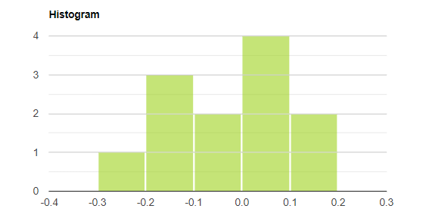
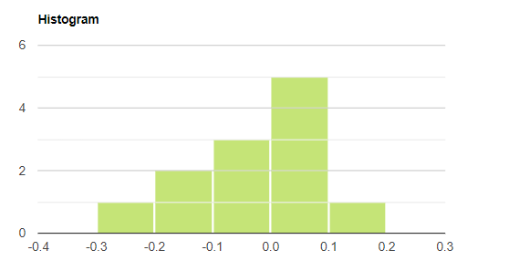
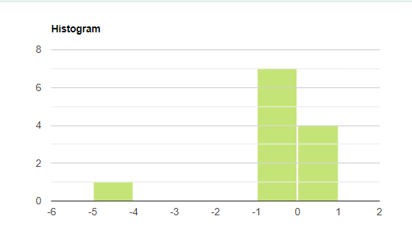
 | Kovászna AR2 |  |  | Hargita ARIMA 2 1 2 |  |  | Maros
 | Mért adatok | Becslések | Hiba | Mért adatok | Becslések | Hiba | Mért adatok | Becslések | Hiba
 | 4.6 | 4.53 | 0.07 | 3.9 | 3.84 | 0.06 | 2.8 | 2.72 | 0.08 | Ljung-Box teszt P- értéke a hibákra (van-e autokorreláció a hibák között?)
 | 4.3 | 4.63 | -0.33 | 4 | 3.97 | 0.03 | 2.9 | 2.84 | 0.06
 | 4.2 | 4.29 | -0.09 | 4.2 | 4.07 | 0.13 | 3.1 | 2.94 | 0.16 | lépés | Kovászna | Hargita | Maros
 | 4.1 | 4.21 | -0.11 | 4.4 | 4.3 | 0.1 | 3.2 | 3.17 | 0.03 | 1 | 0.12 | 0.71 | 0.43
 | 4 | 4.11 | -0.11 | 4.4 | 4.5 | -0.1 | 3.2 | 3.24 | -0.04 | 2 | 0.29 | 0.18 | 0.72
 | 0 | 4.01 | -4.01 | 4.5 | 4.43 | 0.07 | 3.1 | 3.22 | -0.12 | 3 | 0.47 | 0.29 | 0.95
 | 3.8 | 3.8 | 0 | 4.3 | 4.56 | -0.26 | 3.1 | 3.09 | 0.01
-0.0425 | 3.8 | 3.82 | -0.02 | 4.2 | 4.26 | -0.06 | 3 | 3.12 | -0.12
 | 3.8 | 3.82 | -0.02 | 4 | 4.2 | -0.2 | 2.7 | 2.99 | -0.29
 | 3.8 | 3.82 | -0.02 | 3.8 | 3.97 | -0.17 | 2.7 | 2.64 | 0.06 | White-teszt p-értékek a hibák varrianciájának ellenőrzésére
 | 4.2 | 3.82 | 0.38 | 3.8 | 3.77 | 0.03 | 2.7 | 2.72 | -0.02 | Kovászna | 0.03
 | 4.9 | 4.26 | 0.64 | 3.7 | 3.84 | -0.14 | 2.7 | 2.72 | -0.02 | Hargita | 0.39
átlag | 3.7916666667 | 4.0933333333 | -0.30166666667 | 4.1 | 4.1425 |  | 2.9333333333 | 2.9508333333 | -0.0175 | Maros | 0.67
 |  |  | KS teszt p érték |  |  | KS teszt p érték |  |  | KS teszt p érték
 |  |  | 0.03 |  |  | 0.58 |  |  | 0.8

MLP
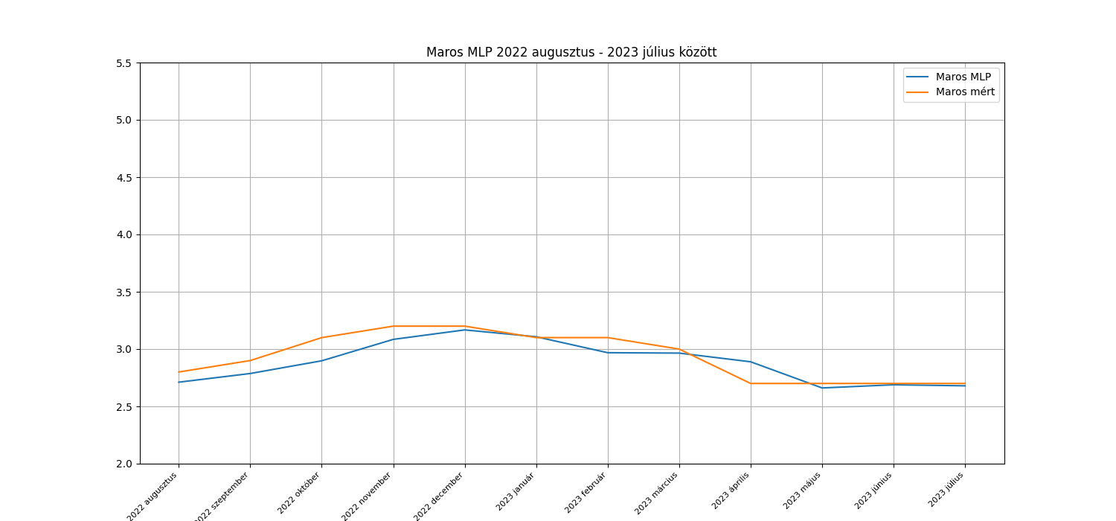
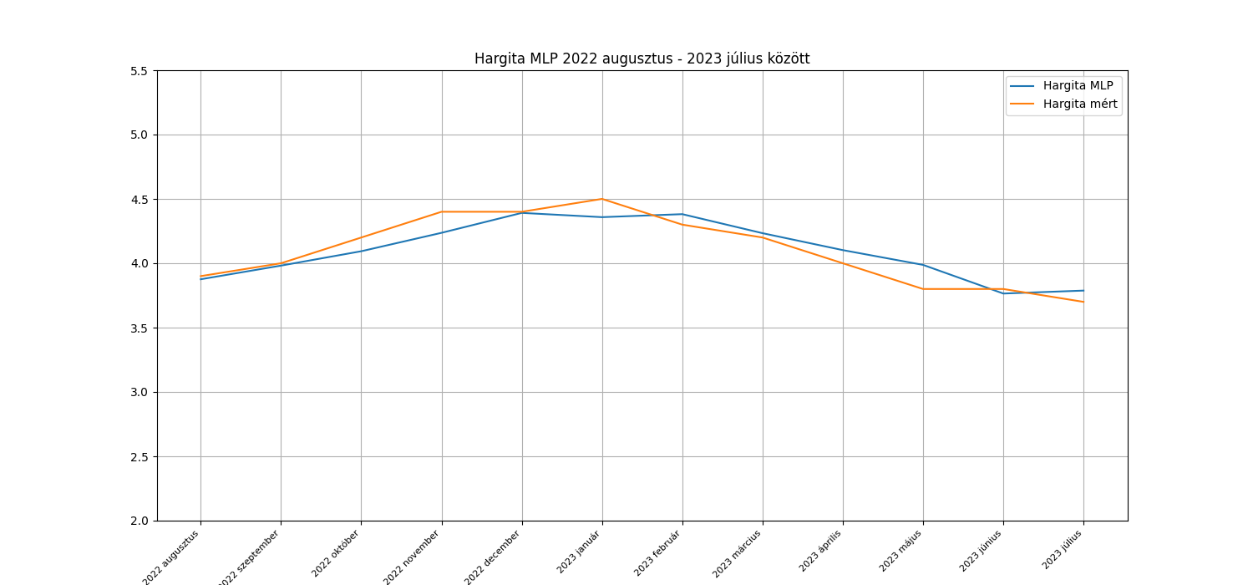
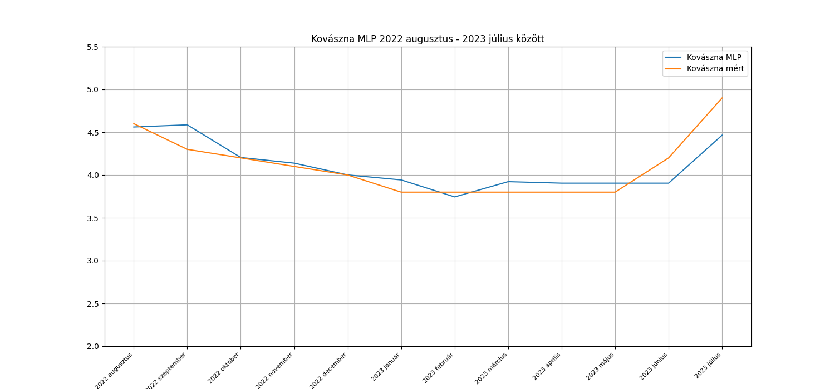
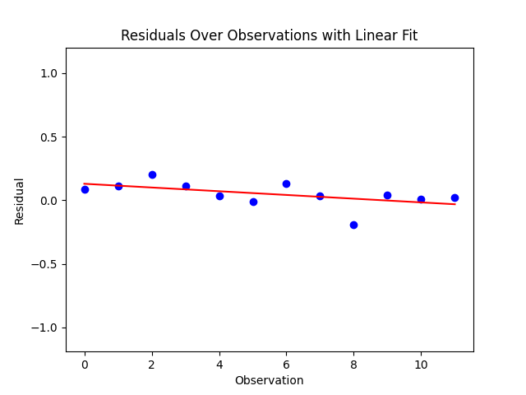
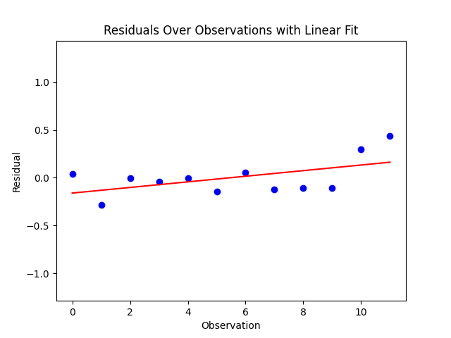
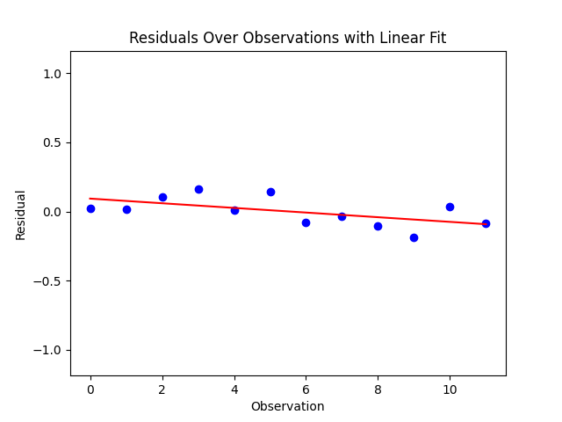
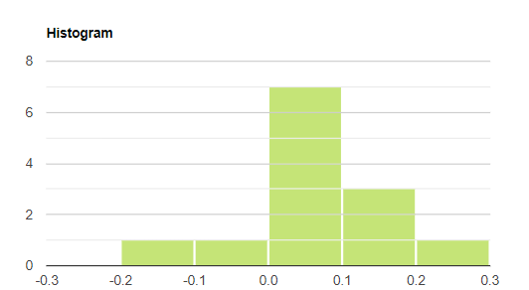
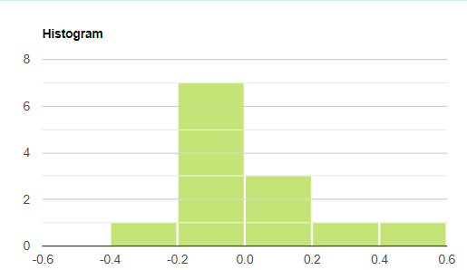
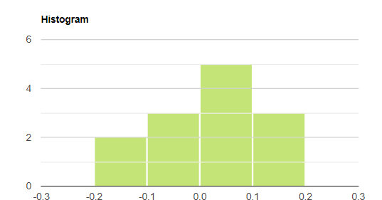
 | Kovászna |  |  | Hargita |  |  | Maros
 | Mért adatok | Becslések | Hiba | Mért adatok | Becslések | Hiba | Mért adatok | Becslések | Hiba
 | 4.6 | 4.56 | 0.04 | 3.9 | 3.88 | 0.02 | 2.8 | 2.71 | 0.09 | Ljung-Box teszt P- értéke a hibákra (van-e autokorreláció a hibák között?)
 | 4.3 | 4.59 | -0.29 | 4 | 3.98 | 0.02 | 2.9 | 2.79 | 0.11
 | 4.2 | 4.2 | 0 | 4.2 | 4.09 | 0.11 | 3.1 | 2.9 | 0.2 | lépés | Kovászna | Hargita | Maros
 | 4.1 | 4.14 | -0.04 | 4.4 | 4.24 | 0.16 | 3.2 | 3.08 | 0.12 | 1 | 0.36 | 0.39 | 0.37
 | 4 | 4 | 0 | 4.4 | 4.39 | 0.01 | 3.2 | 3.17 | 0.03 | 2 | 0.63 | 0.15 | 0.65
 | 3.8 | 3.94 | -0.14 | 4.5 | 4.36 | 0.14 | 3.1 | 3.11 | -0.01 | 3 | 0.68 | 0.26 | 0.68
 | 3.8 | 3.74 | 0.06 | 4.3 | 4.38 | -0.08 | 3.1 | 2.97 | 0.13
 | 3.8 | 3.92 | -0.12 | 4.2 | 4.23 | -0.03 | 3 | 2.96 | 0.04
 | 3.8 | 3.9 | -0.1 | 4 | 4.1 | -0.1 | 2.7 | 2.89 | -0.19 | White-teszt p-értékek a hibák varrianciájának ellenőrzésére
 | 3.8 | 3.9 | -0.1 | 3.8 | 3.99 | -0.19 | 2.7 | 2.66 | 0.04 | megye | White-teszt p-érték
 | 4.2 | 3.9 | 0.3 | 3.8 | 3.76 | 0.04 | 2.7 | 2.69 | 0.01 | Kovászna | 0.02
 | 4.9 | 4.47 | 0.43 | 3.7 | 3.79 | -0.09 | 2.7 | 2.68 | 0.02 | Hargita | 0.7
átlag | 4.108 | 4.105 | 0.003 | 4.100 | 4.099 | 0.001 | 2.933 | 2.884 | 0.049 | Maros | 0.75
 |  |  | 0.45 |  |  | 0.98 |  |  | 0.7
 |  |  | KS teszt p-érték |  |  | KS teszt p-érték |  |  | KS teszt p-érték

LSTM
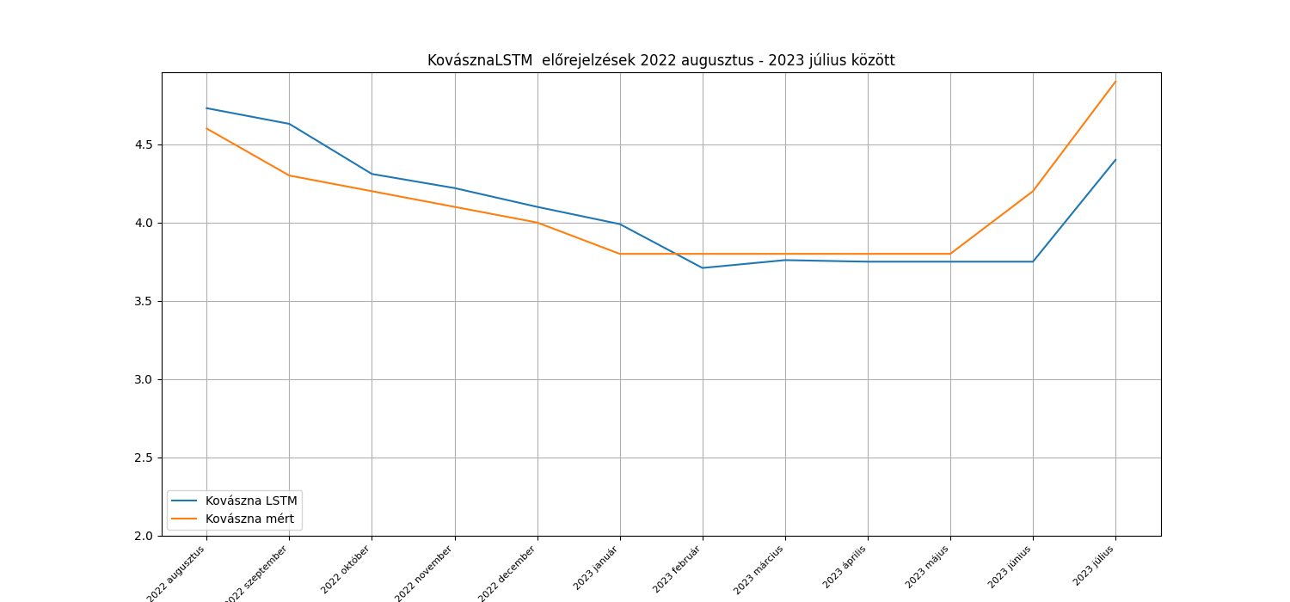
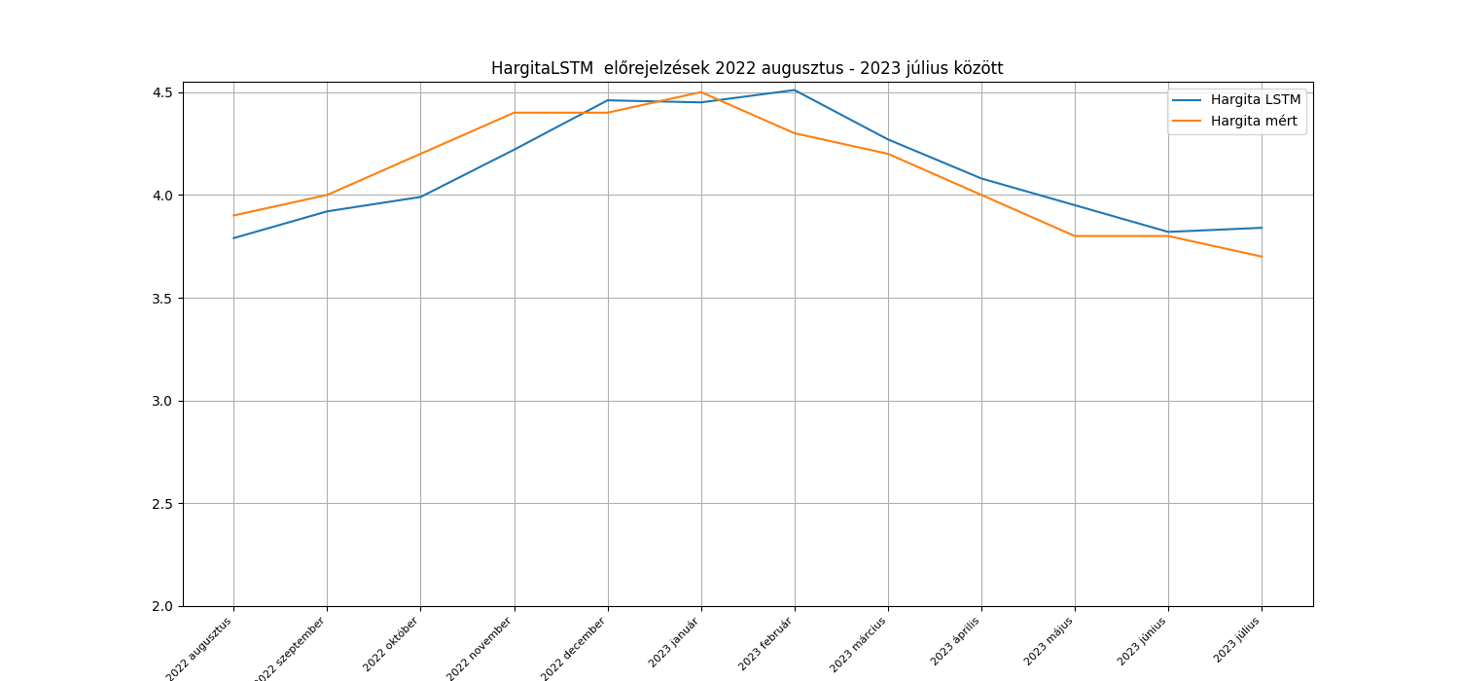
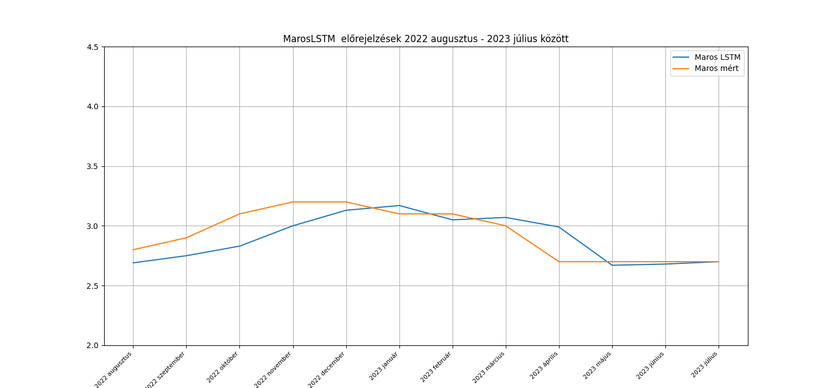
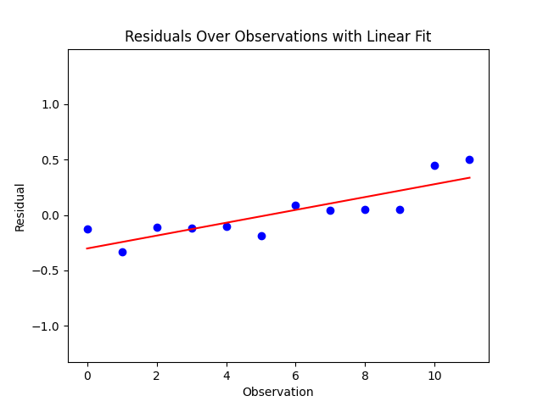
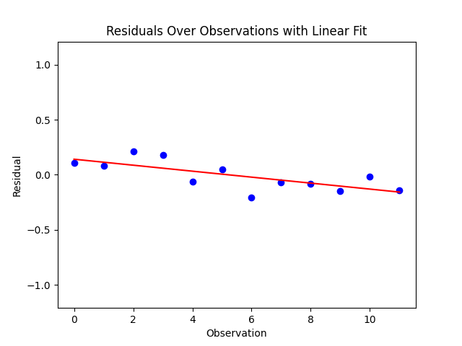
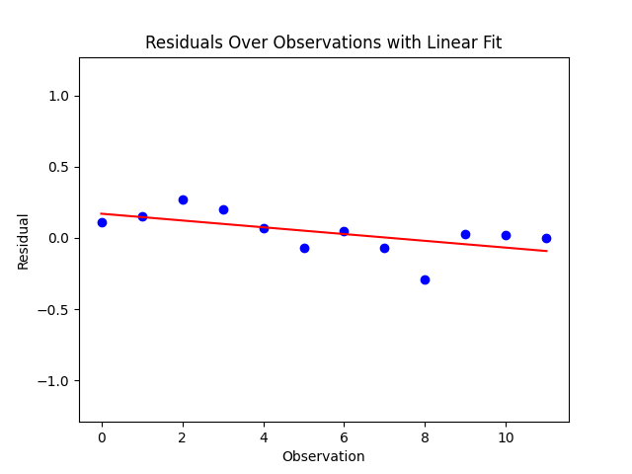
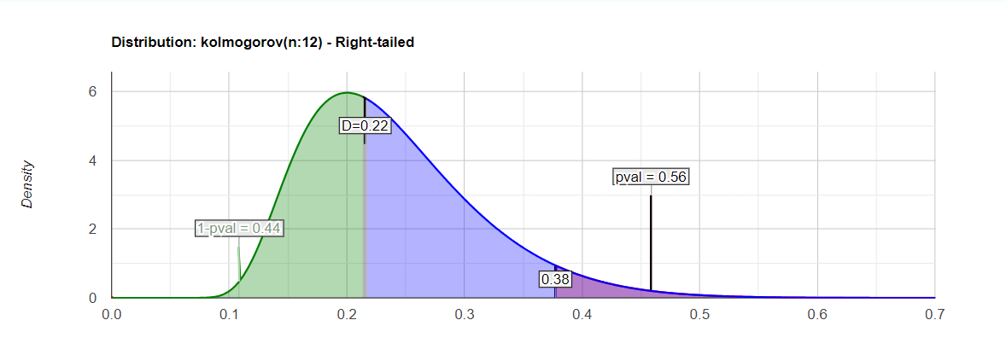
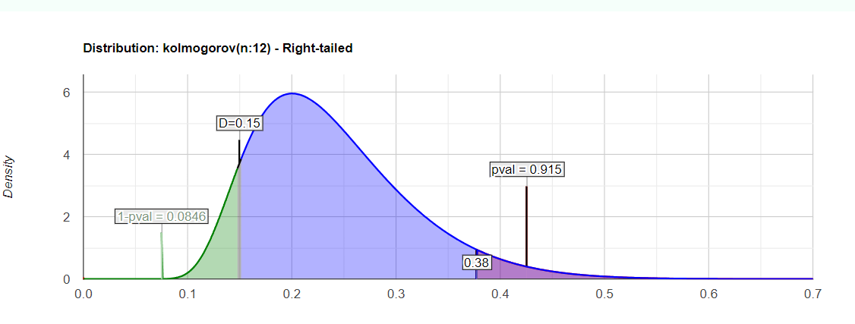
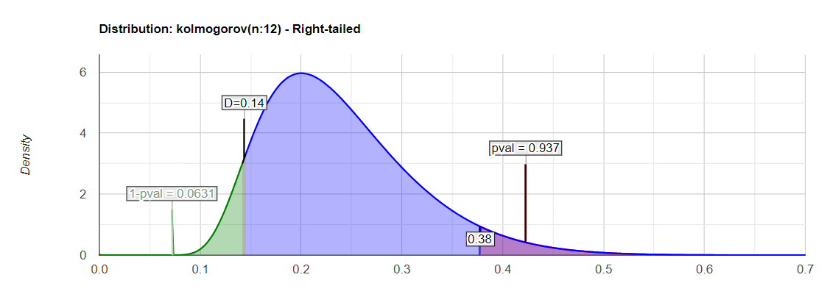
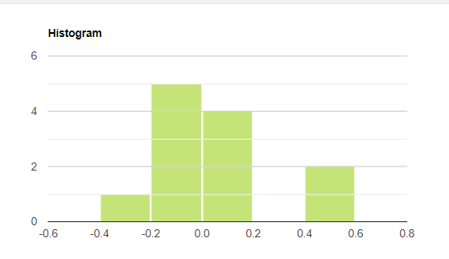
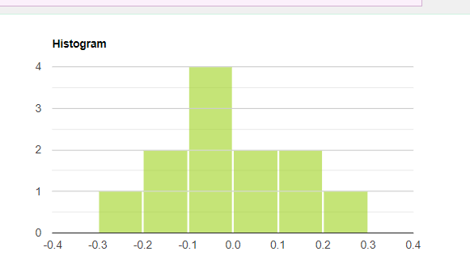
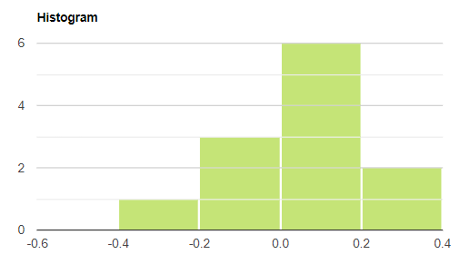
 | Kovászna |  |  | Hargita |  |  | Maros
 | Mért adatok | Becslések | Hiba | Mért adatok | Becslések | Hiba | Mért adatok | Becslések | Hiba
 | 4.6 | 4.73 | -0.13 | 3.9 | 3.79 | 0.11 | 2.8 | 2.69 | 0.11 | Ljung-Box teszt P- értéke a hibákra (van-e autokorreláció a hibák között?)
 | 4.3 | 4.63 | -0.33 | 4 | 3.92 | 0.08 | 2.9 | 2.75 | 0.15
 | 4.2 | 4.31 | -0.11 | 4.2 | 3.99 | 0.21 | 3.1 | 2.83 | 0.27 | lépés | Kovászna | Hargita | Maros
 | 4.1 | 4.22 | -0.12 | 4.4 | 4.22 | 0.18 | 3.2 | 3 | 0.2 | 1 | 0.03 | 0.13 | 0.06
 | 4 | 4.1 | -0.1 | 4.4 | 4.46 | -0.06 | 3.2 | 3.13 | 0.07 | 2 | 0.07 | 0.05 | 0.14
 | 3.8 | 3.99 | -0.19 | 4.5 | 4.45 | 0.05 | 3.1 | 3.17 | -0.07 | 3 | 0.13 | 0.1 | 0.22
 | 3.8 | 3.71 | 0.09 | 4.3 | 4.51 | -0.21 | 3.1 | 3.05 | 0.05
 | 3.8 | 3.76 | 0.04 | 4.2 | 4.27 | -0.07 | 3 | 3.07 | -0.07
 | 3.8 | 3.75 | 0.05 | 4 | 4.08 | -0.08 | 2.7 | 2.99 | -0.29 | White-teszt p-értékek a hibák varrianciájának ellenőrzésére
 | 3.8 | 3.75 | 0.05 | 3.8 | 3.95 | -0.15 | 2.7 | 2.67 | 0.03 | megye | White-teszt p-érték
 | 4.2 | 3.75 | 0.45 | 3.8 | 3.82 | -0.02 | 2.7 | 2.68 | 0.02 | Kovászna | 0.01
 | 4.9 | 4.4 | 0.5 | 3.7 | 3.84 | -0.14 | 2.7 | 2.7 | 0 | Hargita | 0.63
átlag | 4.108 | 4.092 | 0.017 | 4.100 | 4.108 | -0.008 | 2.933 | 2.894 | 0.039 | Maros | 0.85
 |  |  | 0.56 |  |  | 0.92 |  |  | 0.94
 |  |  | KS teszt p-érték |  |  | KS teszt p-érték |  |  | KS teszt p-érték

